Hoja1
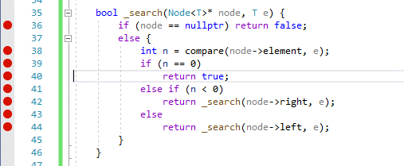
Buscar:
 | e | 15 |  | 10 | 4 | 15 | 2 | 5

 | 10 - 15 | -5 | derecha |  |  | 10
 | 15 - 15 | 0
 |  |  |  |  | 4 |  |  | 15

 |  |  |  | 2 |  | 5

Insertar | 10 | 4 | 15 | 2 | 5

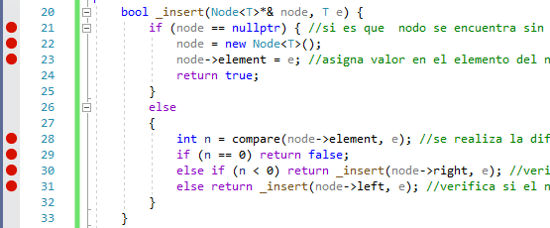
 | 10 - 4 | 6 | izquierda |  |  | 10
 | 10 - 15 | -5 | derecha
 | 10 - 2 | 8 | izquierda |  | 4 |  | 15
 | 4 - 2 | 2 | izquierda
 | 10 - 5 | 5 | izquierda | 2 |  | 5
 | 4 - 5 | -1 | derecha

